Arrange horizontally
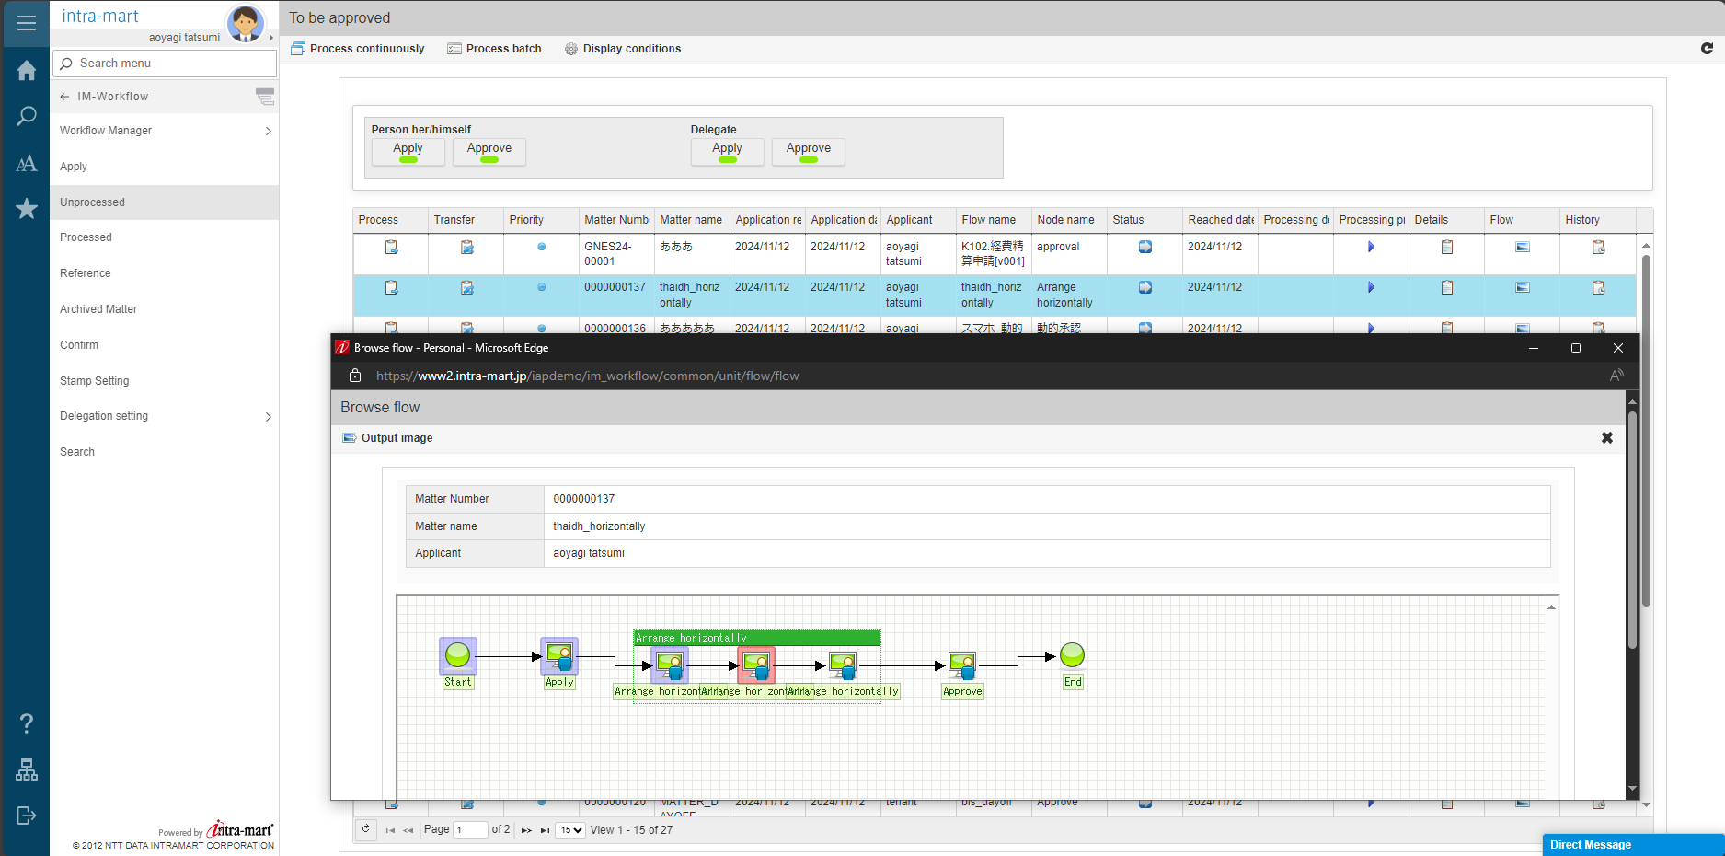
Tên IM_BIS: thaidh_horizontally

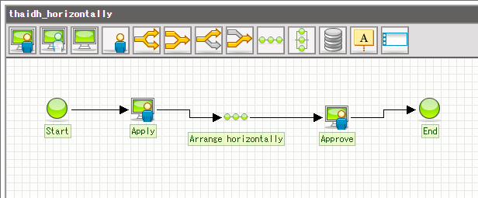

Mô tả | giả sử muốn apply 1 đơn xin nghỉ phép, và sau đấy đơn đó phải đc lần lượt leader => PM => HR approve
 | thì có thể sử dụng node Arrange horizontally
 | như trong flow dưới đây, sau khi user apply 1 đơn xin nghỉ, node Arrange horizontally sẽ tự động tạo ra 3 node khác
 | và 3 node này phải đc apply lần lượt thì đơn xin nghỉ đó mới đc approve ở cuối cùng

Arrange vertically
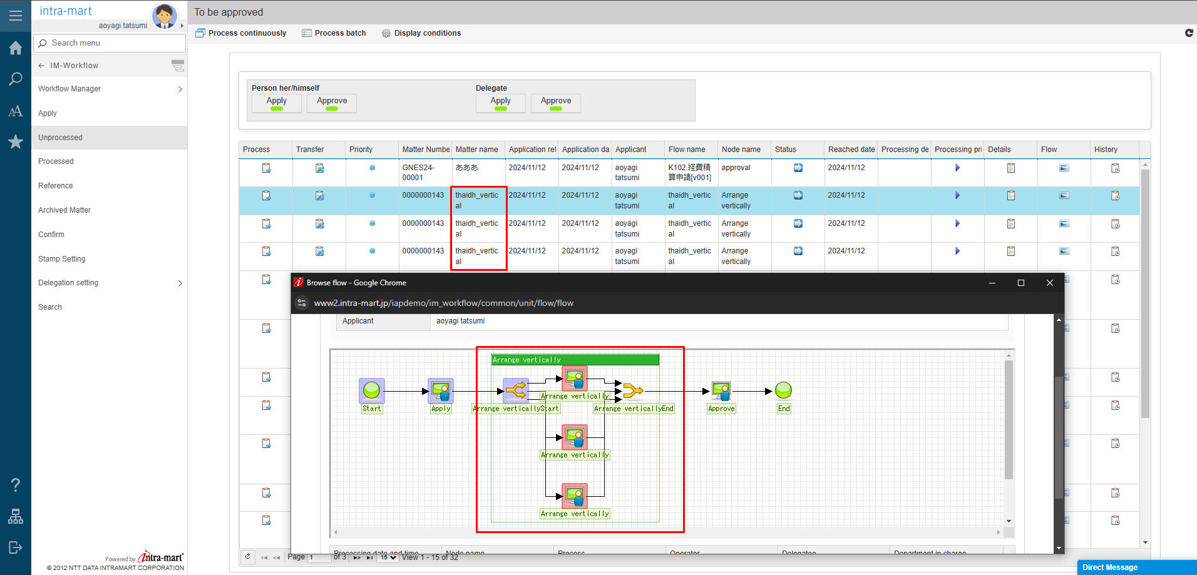
Tên IM_BIS: thaidh_vertical

Mô tả | giả sử muốn apply 1 đơn xin nghỉ phép, và sau đấy đơn đó phải được leader, PM, HR approve, 3 vị trí này có thể approve cùng 1 lúc mà ko cần phải lần lượt
 | thì có thể sử dụng node Arrange vertically
 | như trong flow dưới đây, sau khi user apply 1 đơn xin nghỉ, node Arrange vertically sẽ tự động tạo ra 3 node khác
 | và 3 node này có thể được apply cùng 1 lúc, nhưng bắt buộc cả 3 phải được apply thì đơn xin nghỉ đó mới đc approve ở cuối cùng

Template replacement
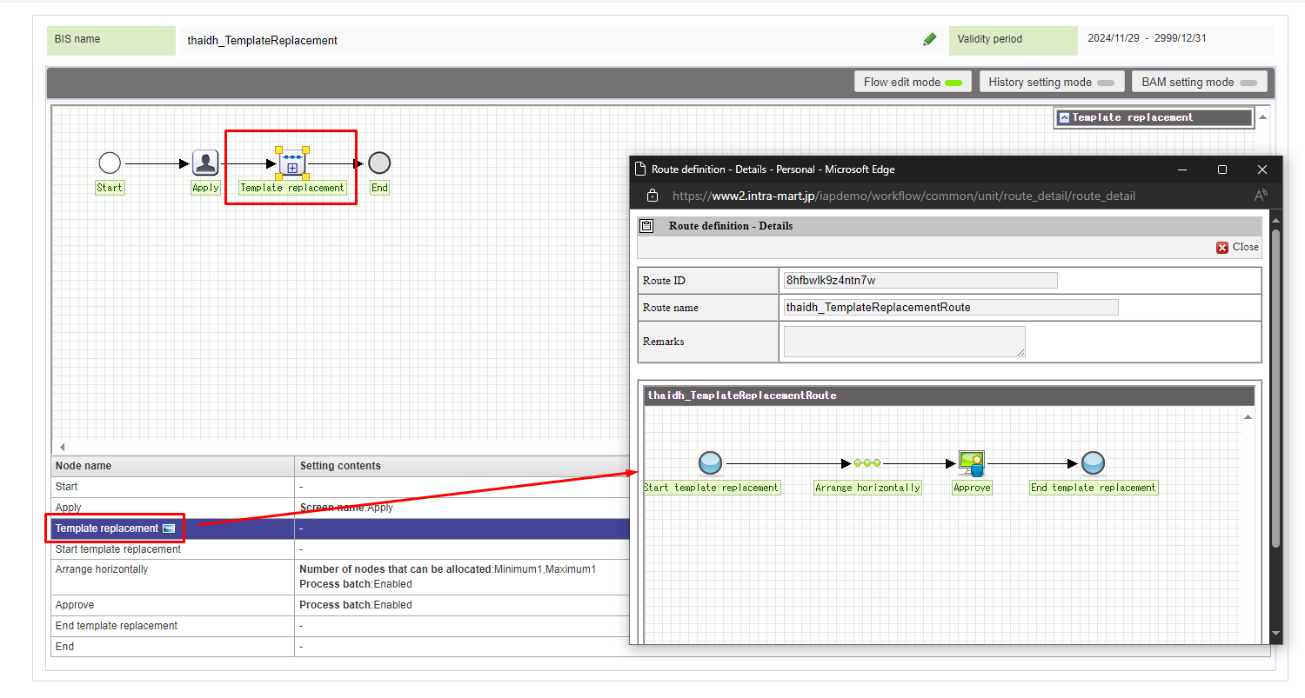
Tên IM_BIS: thaidh_TemplateReplacement

Mô tả | Có thể nhúng 1 flow vào 1 flow khác

Lock Acquisition và Release
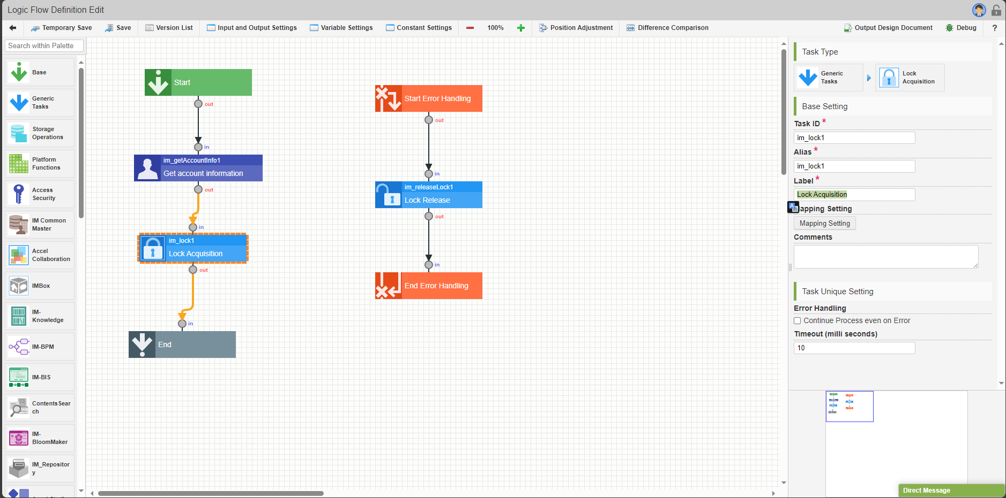
Tên LogicDesigner: ThaiDH_FlowDefinitionName

Mô tả: | giả sử hệ thống yêu cầu, tại 1 thời điểm, chỉ duy nhất 1 người được phép sửa thông tin user
 | để thực hiện yêu cầu này có thể dùng node Lock Acquisition và Lock Acquisition trong LogicDesigner

